Название 1-6
Урок 1
Функции |  |  |  | Методы |  |  | Операторы |  |  | Самоизучение | Термины
Класс |  | Класс – это «чертеж» (описание) сущности предметной области, позволяющий выделить некоторые общие характеристики, состояние и поведение, зависящее от состояния. Предметная область — множество всех предметов (явлений) решаемой проблемы.
Экземпляр класса |  | Экземпляр класса – отдельный представитель класса, имеющий КОНКРЕТНОЕ состояние и поведение, которое полностью определяется описанием класса.
Состояние |  | набор данных (полей, атрибутов, членов класса).
Поведение |  | функции для работы с данными и выполнения полезной работы.
ООП – объектно-ориентированное программирование. |  | Парадигма (стиль, шаблон) разработки ПО, основными понятиями которой являются классы и объекты. Говорят, что разработка в стиле ООП ведется с использованием классов объектов, которые обладают состоянием и поведением, зависящим от этого состояния. | 00 13 19
Инкапсуляция |  | это свойство системы, позволяющее объединить данные и методы, работающие с ними в классе, скрыв детали реализации и защитив от пользователя этого класса объектов.
Наследование |  | это свойство системы, позволяющее описать новый класс на основе уже существующего, с частично или полностью заимствующейся функциональностью. Класс, от которого производится наследование, называется базовым или родительским. Новый класс – потомком, наследником или производным классом. | public class Point2D { int x; int y; } public class Point3D extends Point2D { int z; }
Полиморфизм |  | это свойство системы, использовать объекты с одинаковым интерфейсом без информации о типе и внутренней структуре объекта. Полиморфизм - способность использовать объект вне зависимости от его реализации, благодаря, полиморфной переменной – это переменная, которая может принимать значения разных типов. | Point2D av = new Point3D();
Конструктор (инициализатор) | public class Point2D { int x, y; public Point2D(int valueX, int valueY) { x = valueX; y = valueY; } }
Конструктор по умолчанию | public Point2D() { x = 0; y = 0; } | Конструктор, у которого нет аргументов по умолчанию | 00 18 00
Переопределение конструктора (вариант 1) | public Point2D(int value) { x = value; y = value; } | В итоге при обращении к конструктору класса с разным количеством параметоров, будет создаваться экземпляр по переопределенной логике создания конструкторов |  |  |  |  | Пример 1
Переопределение встроенного метода | public String getInfo(){ return String.format("x: %d; y:%d", x,y); } @Override public String toString() { return getInfo(); } |  | 00 21 00 |  |  |  | Наследование | Пример использования super | public class BottleOfWater extends Product { private int volume; public BottleOfWater(String name, double cost, int volume) { super(name, cost); this.volume = volume; }
Перегрузка метода |  | Это ситуация, при которой переопределяется сигнатура метода. Сигнатура метода - это аргументы метода. | 00 25 00 |  |  |  | Геттер |  | public int getVolume() { return volume; }
Переопределение конструктора (вариант 2) | public Point2D(int value) { this(value, value); } public Point2D() { this(0); } | Принцип DRY | 00 30 00 |  |  |  | Сеттер |  | public void setVolume(int volume) { this.volume = volume; }
Инкапсуляция | public class Point2D { public int x, y; public int getX() { return x; } public void setX(int value) { this.x = value; } | Cокрытие отдельных полей и методов класса (с применением модификатора private) с целью "заморозки" их доменной области действия (или более высокого уровня логики, построенной между ними), для того чтобы исключить сценарии некорректного клиентского обращения к этим методам, одновременно предоставляя альтернативные методы (с применением public) для взаимодействия с кодом | 00 54 00 |  |  |  | Переопределение |  | @Override public String toString() { return "BottleOfWater{" + "name='" + super.getName() + '\'' + "volume='" + this.volume + '\'' + ", cost=" + super.getCost() + '}'; }
Документирование кода | /** * Это точка 2D */ public class Point2D { public int x, y; /** * Это конструктор ... * @param valueX это координата X * @param valueY это координата Y */ public Point2D(int valueX, int valueY) { x = valueX; y = valueY; } | Хотя код должен быть самдокументируемым | 00 39 00 |  |  |  | Сравнение объектов |  | @Override public boolean equals(Object o) { if (this == o) { return true; } if (!(o instanceof BottleOfWater)) { return false; } BottleOfWater that = (BottleOfWater) o; return super.getName().equalsIgnoreCase(that.getName()) && super.getCost() == that.getCost() && getVolume() == that.getVolume(); } }
Наследование |  | возможность классов приобретать поля (свойства) и методы (поведение) одного (для Java) родительского класса, позволяя содержать описательный код классов-наследников по принципу DRY | 01 10 00
Полиморфизм |  | (основан на принципе наследования) позволяет обращаться с классам наследников через родительский класс, упрощая логику поведения множественных наследников при взаимодействии между собой | 01 20 00

Урок 2
Функции |  |  |  | Методы |  |  | Операторы |  |  | Самоизучение | Термины
Абстракция | public abstract class Model { public abstract void Method(); } | Абстракция – это свойство системы, позволяющее описать общие характеристики базового класса для всех его производных классов, а наполнение деталями предоставляется каждому из этих классов. В абстрактном классе определяются лишь общие поля и характер методов, которые должны быть конкретно реализованы в производных классах, а не в самом базовом классе. | Короткое пояснение: Абстрактные классы могут включать в себя как абстрактные, так и обычные методы. Абстрактные методы обязательны для реализации в классах-наследниках. Обычные методы не навзяывают своб реализацию в классах-наследниках. Таким образом мы создаем абстрактные классы только для того, чтобы мы могли создавать в нем абстрактные методы для классов-наследников |  |  |  | Пример 2
Поле экземпляра Поле класса (через static) | public class Foo { public Integer value; public static Integer count = 0; public Foo(){ count++; } } | public Integer value; - доступен только в рамках конкретного экземпляра (поле Экземпляра) public static Integer count; - доступен только в рамках класса (поле Класса) Пояснение: static "Статика" для всех экземляров едина. То есть static обозначает поля (члены), методы, инициализаторы, принадлежащие классу! | 00 10 13 |  |  |  | Модификатор доступа private |  | package ru.gb.oseminar; import java.util.List; public class BottleOfWaterVendingMachine implements VendingMachine { private final List<Product> products; public BottleOfWaterVendingMachine(List<Product> products) { this.products = products; }
Поле класса (через static) (вариант 2) | public static Integer count; static { count = 0; } | Более правильный вариант обозначения статического поля класса. Оба варианта слева одинаковые | 00 11 13 |  |  |  | Метод класса - возвращает родителя другого класса (при условии менее конкретных параметров метода - только имя) |  | public Product getProduct(String name){ for(Product product: products){ if(product.getName().equalsIgnoreCase(name)){ return product; } } throw new IllegalStateException(String.format("Продукт c названием %s не найден.", name)); }
Стараемся по-максимуму обходиться без "статики" |  | Стараемся по-максимуму обходиться без "статики" путем создания дополнительных классов и экземпляр, хранящих дополнительную информацию/cache | 00 18 00 |  |  |  | Метод класса - возвращает наследник другого класса (при условии более конкретных параметров метода - имя, объем) |  | public BottleOfWater getProduct(String name, int volume){ for(Product product: products){ if(product instanceof BottleOfWater){ if(product.getName().equalsIgnoreCase(name) && ((BottleOfWater) product).getVolume() == volume){ return (BottleOfWater) product; } } } throw new IllegalStateException(String.format("Продукт c названием %s не найден.", name)); } }
 |  |  |  | Пример из лекции |  |  | Пример 3
Абстрактные классы |  | Если мы хотим ограничить создание экземпляров какого-то типа/класса, то мы можем переделать указанный класс в абстрактный (см следующую лекцию, как все-таки возможно создать экземпляр абстрактного класса) | 00 22 00 | Абстрактный класс | public abstract class BaseHero { protected static int number; protected static Random r; protected String name; protected int hp; protected int maxHp; |  | Родитель 2 - Product Родитель 1 - BottleOfWater Наследник - HotDrink | super(name, cost, volume); - ссылается на BottleOfWater | public class HotDrink extends BottleOfWater { private int tempreture; public HotDrink(String name, double cost, int volume, int tempreture) { super(name, cost, volume); this.tempreture = tempreture; }
BaseHero druid = new Druid(); | 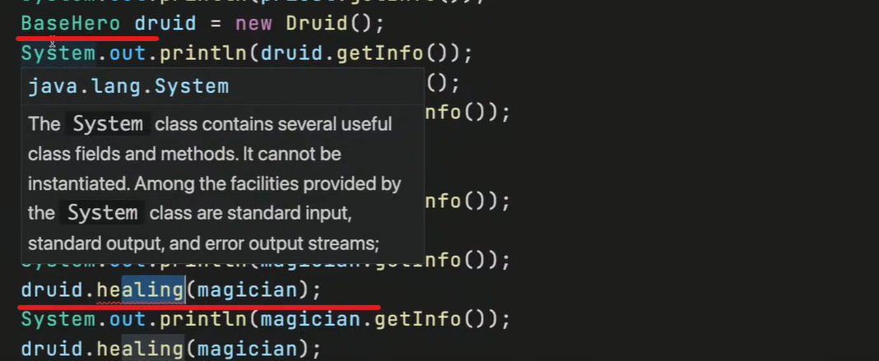 | Как только мы создаем экземпляр с указанием базового/родительского класса, то нескоторые методы, присущие наследнику, могут перестать работать. Это означает, что нам требуется переписать их логику. | 00 30 58 |  | static { BaseHero.number = 0; BaseHero.r = new Random(); } public BaseHero(String name, int hp) { this.name = name; this.hp = hp; this.maxHp = hp; } |  |  |  | public int getTempreture() { return this.tempreture; } public void setTempreture(int tempreture) { this.tempreture = tempreture; }
Приведение экземпляров одной цепочки классов наследования | 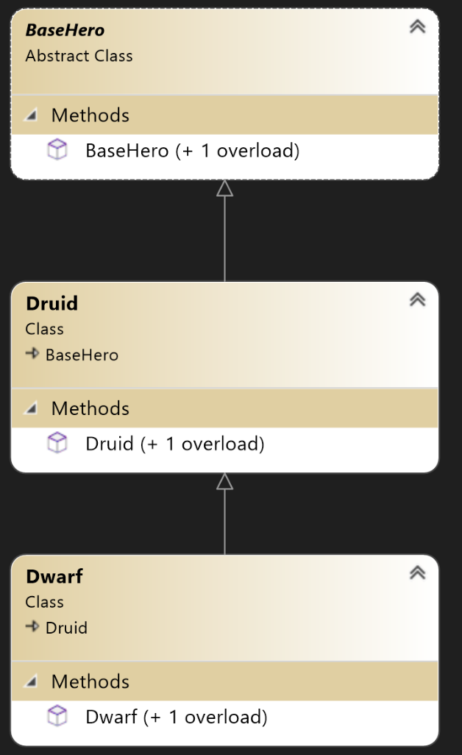 | Возможно приведение наследников к типам родителей. Невозможно приведение (cast) родительских экземпляров к типам наследников. | 00 32 58 | Теперь никто не сможет создать экземпляр абстрактного класса | // List<BaseHero> teams = new ArrayList<>(); // for (int i = 0; i < teamCount; i++) { // int val = rand.nextInt(4); // switch (val) { // case 0: // teams.add(new Priest()); // break; // case 1: // teams.add(new Magician()); // break; // case 2: // teams.add(new Druid()); // break; // default: // // teams.add(new BaseHero()); // break; // } // System.out.println(teams.get(i).getInfo()); // } |  |  | "name='" + super.getName() + '\'' + - класс родителя Product "volume='" + super.getVolume() + '\'' + - класс родителя BottleOfWater ", cost=" + super.getCost() + - класс родителя Product ", tempreture=" + this.tempreture + - собственный класс | @Override public String toString() { return "HotDrink{" + "name='" + super.getName() + '\'' + "volume='" + super.getVolume() + '\'' + ", cost=" + super.getCost() + ", tempreture=" + this.tempreture + '}'; }
 |  |  |  | Применение абстрактного метода в абстрактном классе | public void GetDamage(int damage) { if (this.hp - damage > 0) { this.hp -= damage; } else { die(); } } public void absract die(); |  |  |  | @Override public boolean equals(Object o) { if (this == o) { return true; } if (!(o instanceof HotDrink)) { return false; } HotDrink that = (HotDrink) o; return super.getName().equalsIgnoreCase(that.getName()) && super.getCost() == that.getCost() && super.getVolume() == that.getVolume() && this.tempreture == that.tempreture; } }
 |  |  |  |  |  |  | Пример 4
 |  |  |  |  |  |  | В зависимости от количества и принадлежности параметров определяется тип класса, который должен выводить метод |  | public class HotDrinkVendingMachine implements VendingMachine { private final List<Product> products; public HotDrinkVendingMachine(List<Product> products) { this.products = products; }
 |  |  |  |  |  |  | Метод getProduct -> 1 параметр -> Product |  | public Product getProduct(String name) { for (Product product : products) { if (product.getName().equalsIgnoreCase(name)) { return product; } } throw new IllegalStateException(String.format("Продукт c названием %s не найден.", name)); }
 |  |  |  |  |  |  | Метод getProduct -> 2 параметра -> BottleOfWater |  | public BottleOfWater getProduct(String name, int volume) { for (Product product : products) { if (product instanceof BottleOfWater) { if (product.getName().equalsIgnoreCase(name) && ((BottleOfWater) product).getVolume() == volume) { return (BottleOfWater) product; } } } throw new IllegalStateException(String.format("Продукт c названием %s не найден.", name)); }
 |  |  |  |  |  |  | Метод getProduct -> 3 параметра -> HotDrink |  | public HotDrink getProduct(String name, int volume, int tempreture) { for (Product product : products) { if (product instanceof HotDrink) { if (product.getName().equalsIgnoreCase(name) && ((BottleOfWater) product).getVolume() == volume && ((HotDrink) product).getTempreture() == tempreture) { return (HotDrink) product; } } } throw new IllegalStateException(String.format("Продукт c названием %s не найден.", name)); }

Урок 2 Часть 2 | Интерфейсы
 | 1 Аналогичен абстрактному классу со всеми абстрактными методами, но допускается множественное наследование. 2 расширение поведения 3 что я могу делать | interface предназначен для описания исключительно общего поведения сущностей. Частный случай: для гарантии, реализации некоторого поведения. | 00 42 00
Пример |  |  |  |  |  | 00 49 54
Создание интерфейса |  | public interface Healer { void healing(Hero target); }
Важно! Решение проблемы, когда класс наследник имеет отличный от абстрактного родителя уникальный метод, который благодаря интерфейсу Healer позволяет взаимодействовать со всеми экземплярами типа Hero |  | public class Druid extends Hero implements Healer { @Override public void healing(Hero target) { } }

 | 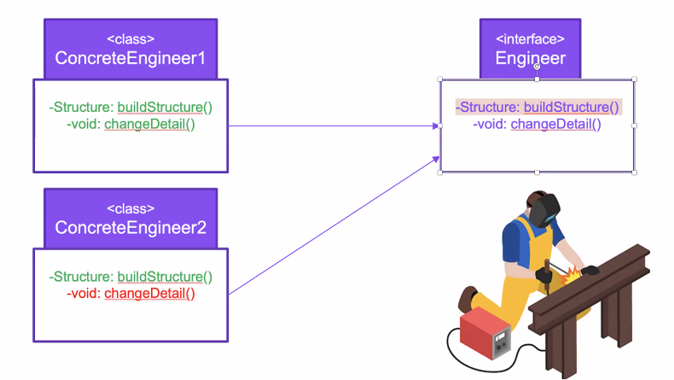 | Проблема, связанная с Interface: Если одному из классов не нужен метод из Интерфейса, то такой метод невозможно игнорировать, но есть три способа: 1 Прописывать Exception при вызове этого метода 2.1 Прописать другой дополнительный Интерфейс, у которого не будет ненужного метода 2.2 Разбить интерфейсы по отдельным методам, прописав классу не один Интерфейс, а несколько

Урок 3 Часть 1 | Интерфейсы
 |  | Некоторые стандартные интерфейсы и придание нового поведения своим типам.
Использование анонимных абстрактных экземпляров | Примечание: Применение схоже с применением lambda функций | public abstract class Foo { public abstract void m1(); } | 00 04 29
 |  | public class Programm { public static void main(String[] args){ Foo foo = new Foo(){ @Override public void m() { sout("m1"); } } } | 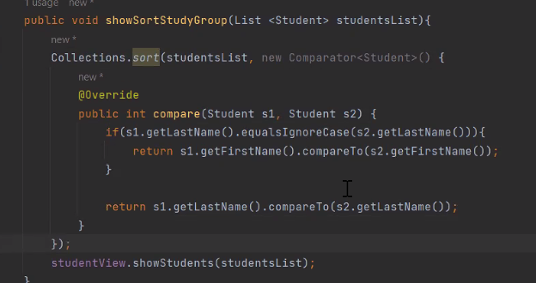 | Пример
Iterator<E> | Проблема: как сделать так, чтобы интерфейс Iterator использовал наши кастомные объекты/экземпляры для прохода по ним? | Итератор над «коллекцией». Iterator занимает место Enumeration’в Java Collections Framework. hasNext() next() Позволяет собственному типу быть типом оператора «for-each loop» | 00 07 00 | Имплементируем интерфейс Iterator в собственном классе | public class Worker implements Iterator<String> { public String firstName; public String lastName; public int age; public int salary;
 |  |  |  |  | public Worker(String firstName, String lastName, int age, int salary) { this.firstName = firstName; this.lastName = lastName; this.age = age; this.salary = salary; this.index = 0; }
 |  |  |  | Переопределяем методы интерфейса в методы своего класса | public String fullName() { return String.format("%s %s", firstName, lastName); } int index; @Override public boolean hasNext() { return index++ < 4; }
 |  |  |  |  | @Override public String next() { switch (index) { case 1: //return firstName; return String.format("firstName: %s", firstName); case 2: //return lastName; return String.format("lastName: %s", lastName);
 |  |  |  |  | case 3: //return age; return String.format("age: %d", age); default: //return salary; return String.format("salary: %d", salary); } }

Урок 3 Часть 2 | Интерфейсы
Comparator<E> | Важно: Comparator всегда должен быть имплементирован в отдельной сущности ComparatorSomeClass, а не в каком-то определенном классе. Обычно даже создается отдельный package для таких утилит - в папку utils. | Предназначен для упорядочивания собственных типов. obj.compare(x, y) <= 1 obj.compare(x, y) <= 0 obj.compare(x, y) <= -1 | 00 17 00
 | Важно Если кастомный Comparator используется только в одном месте, то проще не создавать отдельный класс, а использовать анонимный класс | Списки (и массивы) собственных типов позволяют автоматически сортироваться при помощи Collections.sort Arrays.sort
lambda выражения |  |  | 00 23 27

Урок 4 Часть 1

